Capa
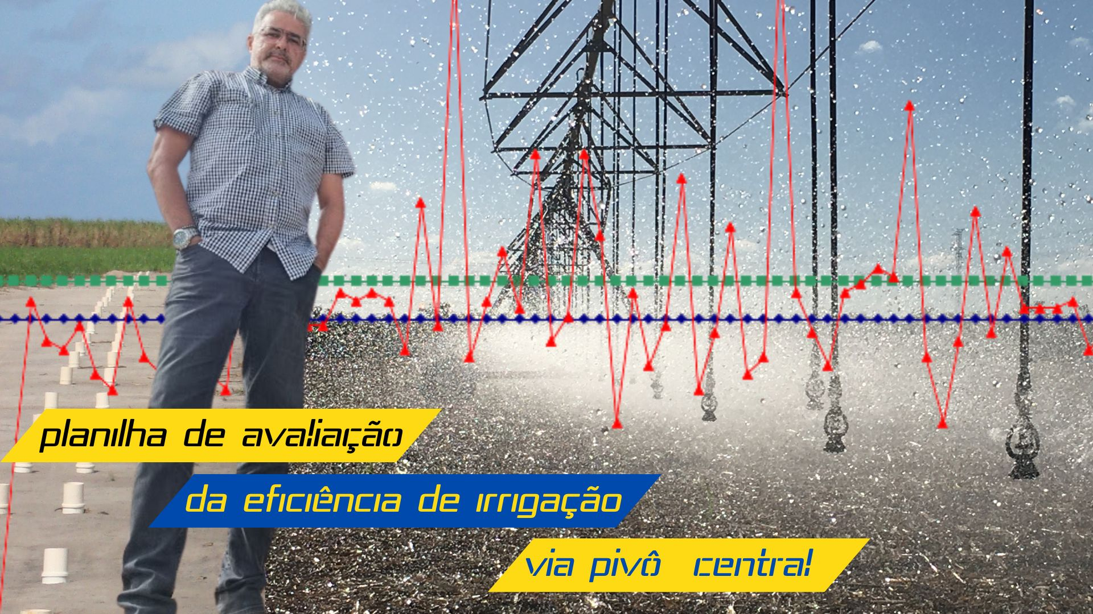

Uniformidade grafico
 | Lâm. Média Ponderada | Lam. Projeto | Lâmina (mm)
5.00 | 5.83 | 6.56 | 0.00
10.00 | 5.83 | 6.56 | 3.18
15.00 | 5.83 | 6.56 | 6.21
20.00 | 5.83 | 6.56 | 5.41
25.00 | 5.83 | 6.56 | 5.25
30.00 | 5.83 | 6.56 | 5.73
35.00 | 5.83 | 6.56 | 4.77
40.00 | 5.83 | 6.56 | 4.46
45.00 | 5.83 | 6.56 | 6.21
50.00 | 5.83 | 6.56 | 5.09
55.00 | 5.83 | 6.56 | 4.77
60.00 | 5.83 | 6.56 | 5.09
65.00 | 5.83 | 6.56 | 5.09
70.00 | 5.83 | 6.56 | 4.77
75.00 | 5.83 | 6.56 | 4.46
80.00 | 5.83 | 6.56 | 7.32
85.00 | 5.83 | 6.56 | 7.48
90.00 | 5.83 | 6.56 | 4.77
95.00 | 5.83 | 6.56 | 5.41
100.00 | 5.83 | 6.56 | 5.73
105.00 | 5.83 | 6.56 | 5.73
110.00 | 5.83 | 6.56 | 6.37
115.00 | 5.83 | 6.56 | 6.21
120.00 | 5.83 | 6.56 | 6.37
125.00 | 5.83 | 6.56 | 6.21
130.00 | 5.83 | 6.56 | 5.25
135.00 | 5.83 | 6.56 | 8.12
140.00 | 5.83 | 6.56 | 5.73
145.00 | 5.83 | 6.56 | 12.89
150.00 | 5.83 | 6.56 | 5.09
155.00 | 5.83 | 6.56 | 6.21
160.00 | 5.83 | 6.56 | 7.16
165.00 | 5.83 | 6.56 | 6.05
170.00 | 5.83 | 6.56 | 9.07
175.00 | 5.83 | 6.56 | 5.41
180.00 | 5.83 | 6.56 | 5.89
185.00 | 5.83 | 6.56 | 9.07
190.00 | 5.83 | 6.56 | 7.48
195.00 | 5.83 | 6.56 | 3.82
200.00 | 5.83 | 6.56 | 6.37
205.00 | 5.83 | 6.56 | 4.93
210.00 | 5.83 | 6.56 | 5.73
215.00 | 5.83 | 6.56 | 8.59
220.00 | 5.83 | 6.56 | 4.46
225.00 | 5.83 | 6.56 | 5.57
230.00 | 5.83 | 6.56 | 7.64
235.00 | 5.83 | 6.56 | 4.77
240.00 | 5.83 | 6.56 | 5.09
245.00 | 5.83 | 6.56 | 13.21
...

Hidro gráfico DxVxP
 | D do bocal (mm) | Vazão lida (m3/h) | Pressão 1 (kg/cm2)
1 | 7.0 | 0.35 | 3.8
2 | 8.5 | 0.52 | 4
3 | 10.0 | 0.68 | 3.9
4 | 11.0 | 0.80 | 3.8
5 | 12.5 | 0.92 | 3.8
6 | 13.0 | 1.13 | 3.7
7 | 14.0 | 1.07 | 3.7
8 | 15.0 | 1.43 | 3.6
9 | 16.0 | 1.72 | 3.4
10 | 17.0 | 1.69 | 3.4
11 | 17.5 | 1.36 | 3.3
12 | 18.5 | 2.20 | 3.3
13 | 19.0 | 2.59 | 3.2
14 | 20.0 | 2.94 | 3.2
15 | 20.5 | 3.00 | 3.1
16 | 21.0 | 3.09 | 3
17 | 19.0 | 2.72 | 3
18 | 15.5 | 1.55 | 2.9
19 | 15.5 | 1.57 | 2.9
20 | 16.0 | 1.80 | 2.8
21 | 16.0 | 1.74 | 2.7
22 | 16.5 | 1.94 | 2.8
23 | 16.5 | 1.65 | 2.7
24 | 16.5 | 1.83 | 2.6
25 | 17.0 | 1.76 | 2.7
26 | 17.0 | 2.19 | 2.7
27 | 17.5 | 2.16 | 2.6
28 | 17.5 | 2.20 | 2.6
29 | 17.5 | 2.24 | 2.5
30 | 18.0 | 2.30 | 2.5
31 | 18.0 | 2.22 | 2.5
32 | 18.0 | 2.37 | 2.5
33 | 18.5 | 2.56 | 2.5
34 | 18.5 | 2.53 | 2.4
35 | 19.0 | 2.51 | 2.4
36 | 19.0 | 2.42 | 2.3
37 | 19.0 | 2.63 | 2.3
38 | 19.5 | 2.58 | 2.3
39 | 19.5 | 2.50 | 2.3
40 | 19.5 | 2.53 | 2.2
41 | 20.0 | 2.85 | 2.2
42 | 20.0 | 2.68 | 2.2
43 | 20.5 | 2.82 | 2.2
44 | 20.5 | 2.80 | 2.2
45 | 20.5 | 2.80 | 2.1
46 | 21.0 | 3.09 | 2.1
47 | 21.0 | 2.92 | 2.1
48 | 21.0 | 2.92 | 2.1
49 | 21.5 | 3.10 | 2
50 | 21.5 | 3.05 | 2
...

Hidro Gráfico Diametro
 | D do bocal depois | D do bocal antes
1.00 | 7.00 | 7.00
2.00 | 8.50 | 8.50
3.00 | 10.00 | 10.00
4.00 | 11.00 | 11.00
5.00 | 12.50 | 12.50
6.00 | 13.00 | 13.00
7.00 | 14.00 | 14.00
8.00 | 15.00 | 15.00
9.00 | 15.50 | 16.00
10.00 | 15.50 | 17.00
11.00 | 16.00 | 17.50
12.00 | 16.00 | 18.50
13.00 | 16.00 | 19.00
14.00 | 16.50 | 20.00
15.00 | 16.50 | 20.50
16.00 | 16.50 | 21.00
17.00 | 17.00 | 19.00
18.00 | 17.00 | 15.50
19.00 | 17.00 | 15.50
20.00 | 17.50 | 16.00
21.00 | 17.50 | 16.00
22.00 | 17.50 | 16.50
23.00 | 17.50 | 16.50
24.00 | 18.00 | 16.50
25.00 | 18.00 | 17.00
26.00 | 18.00 | 17.00
27.00 | 18.50 | 17.50
28.00 | 18.50 | 17.50
29.00 | 18.50 | 17.50
30.00 | 18.50 | 18.00
31.00 | 18.50 | 18.00
32.00 | 18.50 | 18.00
33.00 | 18.50 | 18.50
34.00 | 18.50 | 18.50
35.00 | 18.50 | 19.00
36.00 | 18.50 | 19.00
37.00 | 19.00 | 19.00
38.00 | 19.00 | 19.50
39.00 | 19.00 | 19.50
40.00 | 19.00 | 19.50
41.00 | 19.00 | 20.00
42.00 | 19.00 | 20.00
43.00 | 19.00 | 20.50
44.00 | 19.00 | 20.50
45.00 | 19.00 | 20.50
46.00 | 19.00 | 21.00
47.00 | 19.00 | 21.00
48.00 | 19.00 | 21.00
49.00 | 19.00 | 21.50
50.00 | 19.00 | 21.50
...

Hidro Gráfico Vazão atual
 | Vazão lida (m3/h)
1 | 0.35
2 | 0.52
3 | 0.68
4 | 0.80
5 | 0.92
6 | 1.13
7 | 1.07
8 | 1.43
9 | 1.72
10 | 1.69
11 | 1.36
12 | 2.20
13 | 2.59
14 | 2.94
15 | 3.00
16 | 3.09
17 | 2.72
18 | 1.55
19 | 1.57
20 | 1.80
21 | 1.74
22 | 1.94
23 | 1.65
24 | 1.83
25 | 1.76
26 | 2.19
27 | 2.16
28 | 2.20
29 | 2.24
30 | 2.30
31 | 2.22
32 | 2.37
33 | 2.56
34 | 2.53
35 | 2.51
36 | 2.42
37 | 2.63
38 | 2.58
39 | 2.50
40 | 2.53
41 | 2.85
42 | 2.68
43 | 2.82
44 | 2.80
45 | 2.80
46 | 3.09
47 | 2.92
48 | 2.92
49 | 3.10
50 | 3.05
...

Hidro Gráfico vazão ajustada
 | Vazão lida (m3/h) | Média
1.00 | 0.35 | 2.38
2.00 | 0.52 | 2.38
3.00 | 0.68 | 2.38
4.00 | 0.80 | 2.38
5.00 | 0.92 | 2.38
6.00 | 1.07 | 2.38
7.00 | 1.13 | 2.38
8.00 | 1.36 | 2.38
9.00 | 1.43 | 2.38
10.00 | 1.49 | 2.38
11.00 | 1.55 | 2.38
12.00 | 1.57 | 2.38
13.00 | 1.65 | 2.38
14.00 | 1.69 | 2.38
15.00 | 1.69 | 2.38
16.00 | 1.72 | 2.38
17.00 | 1.72 | 2.38
18.00 | 1.73 | 2.38
19.00 | 1.74 | 2.38
20.00 | 1.75 | 2.38
21.00 | 1.76 | 2.38
22.00 | 1.76 | 2.38
23.00 | 1.77 | 2.38
24.00 | 1.80 | 2.38
25.00 | 1.81 | 2.38
26.00 | 1.81 | 2.38
27.00 | 1.83 | 2.38
28.00 | 1.83 | 2.38
29.00 | 1.87 | 2.38
30.00 | 1.88 | 2.38
31.00 | 1.88 | 2.38
32.00 | 1.89 | 2.38
33.00 | 1.91 | 2.38
34.00 | 1.91 | 2.38
35.00 | 1.94 | 2.38
36.00 | 1.94 | 2.38
37.00 | 1.94 | 2.38
38.00 | 1.96 | 2.38
39.00 | 1.96 | 2.38
40.00 | 1.99 | 2.38
41.00 | 2.00 | 2.38
42.00 | 2.04 | 2.38
43.00 | 2.06 | 2.38
44.00 | 2.06 | 2.38
45.00 | 2.11 | 2.38
46.00 | 2.12 | 2.38
47.00 | 2.12 | 2.38
48.00 | 2.14 | 2.38
49.00 | 2.15 | 2.38
50.00 | 2.15 | 2.38
...

Adequabilidade Gráfico
 | Lâminas | Lamina de projeto | Lamina Média Ponderada
1.25 | 13.21 | 6.56 | 5.83
2.5 | 12.89 | 6.56 | 5.83
3.75 | 10.03 | 6.56 | 5.83
6.25 | 9.07 | 6.56 | 5.83
7.5 | 8.59 | 6.56 | 5.83
8.75 | 8.12 | 6.56 | 5.83
10 | 7.96 | 6.56 | 5.83
11.25 | 7.64 | 6.56 | 5.83
13.75 | 7.48 | 6.56 | 5.83
15 | 7.32 | 6.56 | 5.83
17.5 | 7.16 | 6.56 | 5.83
18.75 | 7 | 6.56 | 5.83
20 | 6.84 | 6.56 | 5.83
21.25 | 6.68 | 6.56 | 5.83
22.5 | 6.53 | 6.56 | 5.83
28.75 | 6.37 | 6.56 | 5.83
36.25 | 6.21 | 6.56 | 5.83
42.5 | 6.05 | 6.56 | 5.83
43.75 | 5.89 | 6.56 | 5.83
50 | 5.73 | 6.56 | 5.83
55 | 5.57 | 6.56 | 5.83
62.5 | 5.41 | 6.56 | 5.83
67.5 | 5.25 | 6.56 | 5.83
75 | 5.09 | 6.56 | 5.83
77.5 | 4.93 | 6.56 | 5.83
85 | 4.77 | 6.56 | 5.83
88.75 | 4.46 | 6.56 | 5.83
91.25 | 4.42 | 6.56 | 5.83
93.75 | 3.82 | 6.56 | 5.83
96.25 | 3.18 | 6.56 | 5.83
97.5 | 1.27 | 6.56 | 5.83
98.75 | 0.64 | 6.56 | 5.83
100 | 0 | 6.56 | 5.83

